tanito adatok elemzese
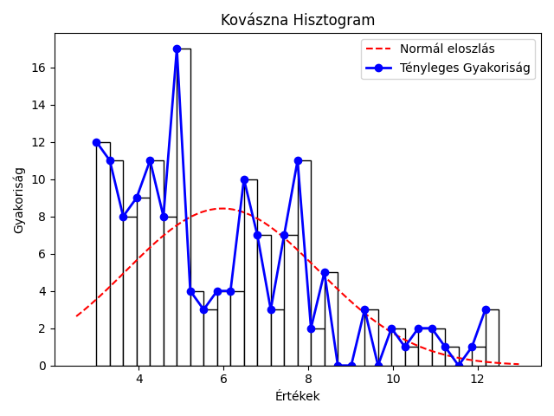
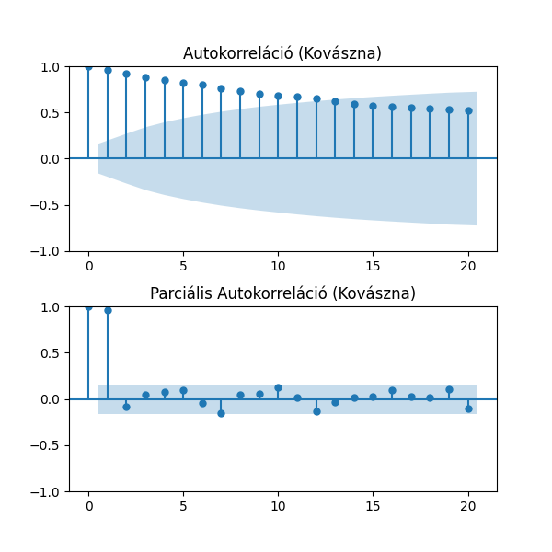
mutató/idosor | Kovászna | Hargita | Maros
Átlag | 5.98% | 5.43% | 4.69%
Szórás | 2.26% | 1.65% | 1.73%
Variancia | 5.13% | 2.71% | 3.01%
Medián | 5.20% | 5.20% | 4.70%
Minimum | 3.0% 2019 május | 3.2% 2021 november | 2.3% 2020 május
Maximum | 12.5% 2010 február | 11.4% 2010 február | 8.5% 2010 március
téli átlag | 6.29% | 5.94% | 4.91%
tavaszi átlag | 5.95% | 5.31% | 4.75%
nyári átlag | 5.89% | 5.13% | 4.51%
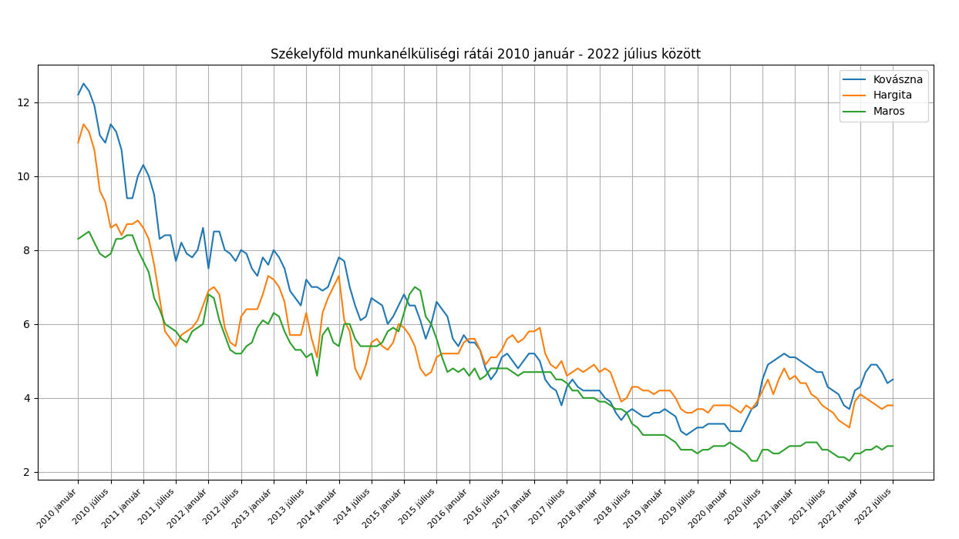
őszi átlag | 5.76% | 5.31% | 4.59%
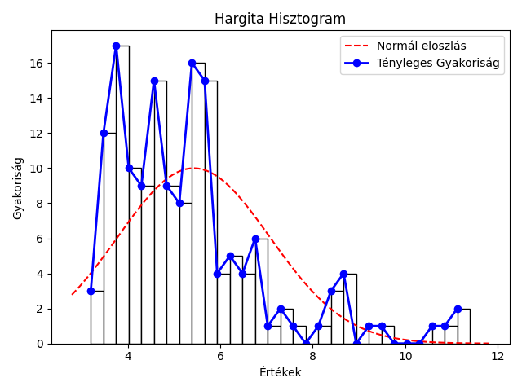

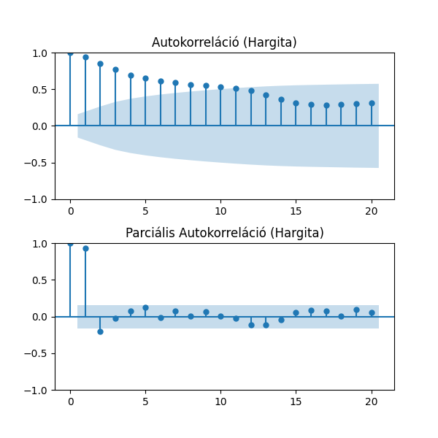

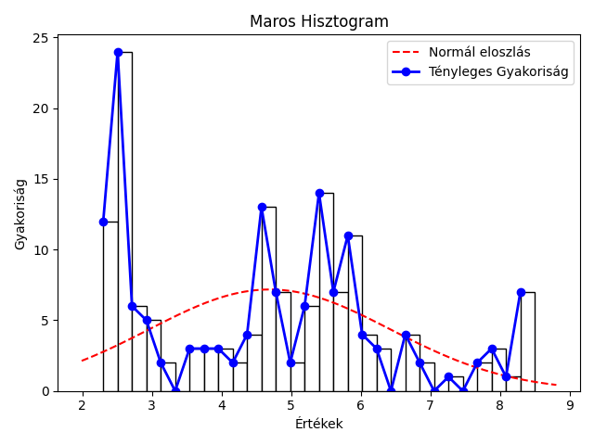


Kolmogorov-Smirnov Teszt a normális eloszlásra
Idősor | Statisztika | p-érték
Kovászna | 1 | 0
Hargita | 1 | 0
Maros | 0.99 | 0
nem normál eloszlás

összesítő
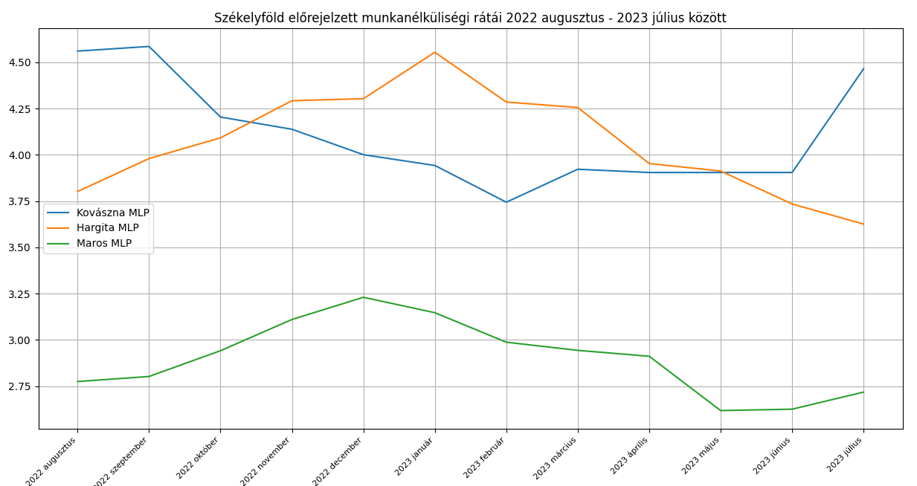
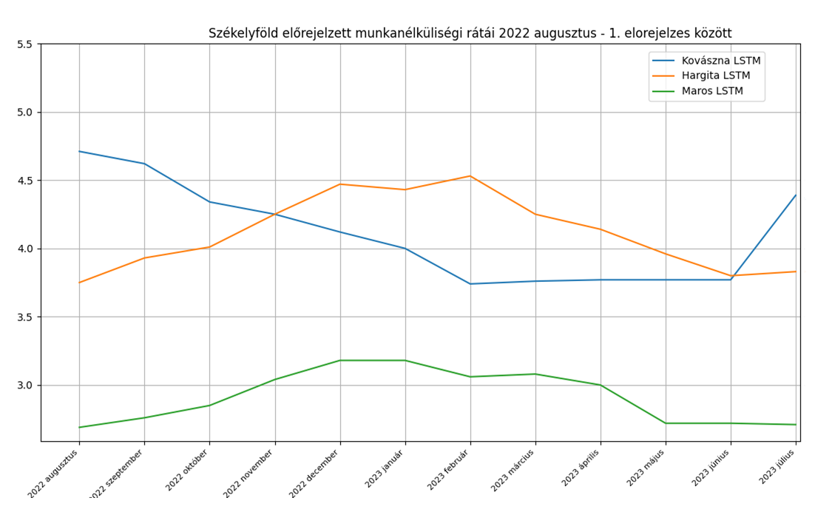
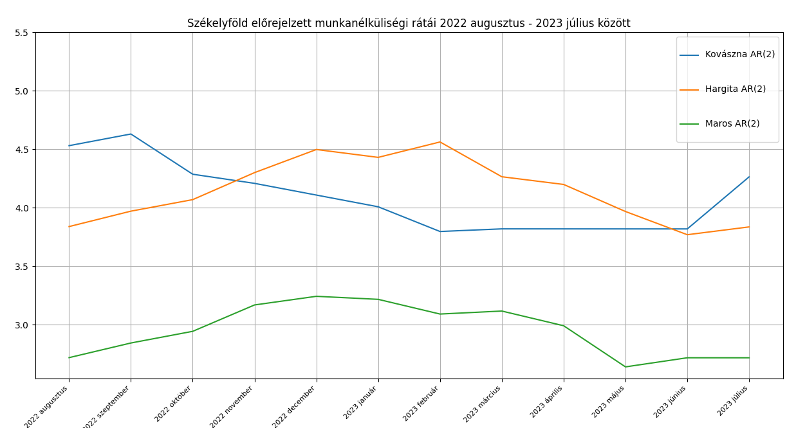
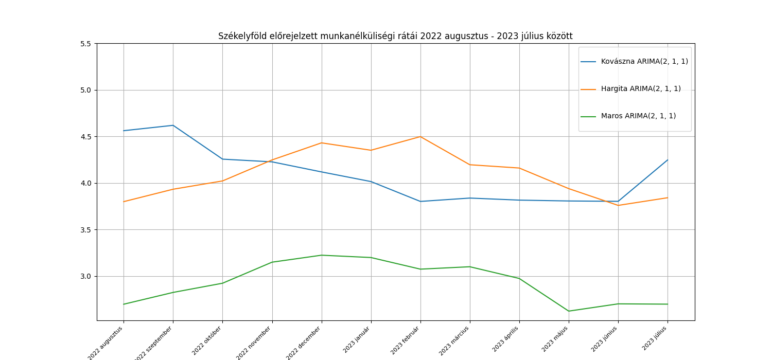
Model | AIC | BIC | MSE | RRMSE | MAPE | 95%-os konfidencia intervallum | Standard hiba
Kovászna AR(2) | 123.70 | 135.77 | 6.16% | 6.07% | 3.96% | 1.69 - 13.13 | 135.64
Hargita AR(2) | 114.95 | 127.00 | 1.71% | 3.16% | 2.68% | 3.26 - 8.67 | 125.12
Maros AR(2) | 3.54 | 15.61 | 1.28% | 3.83% | 2.80% | 0.91 - 9.27 | 6.77
Kovászna ARIMA(2, 1, 2) | 92.59 | 107.64 | 7.13% | 6,55% | 4.69% | 0.99 - 1.03 | 107.45
Hargita ARIMA(2, 1, 2) | 103.58 | 118.64 | 1.98% | 3.43% | 3.04% | 0.67 - 1.05 | 116.62
Maros ARIMA(2, 1, 2) | 1.35 | 16.40 | 1.26% | 3.83% | 2.86% | -5.08 - 5.51 | 7.64
Kovászna ARIMA(2, 1, 1) | 114.93 | 126.97 | 6.40% | 6.18% | 3.98% | -0.22 - 1.29 | 126.74
Hargita ARIMA(2, 1, 1) | 106.30 | 118.34 | 1.66% | 3.14% | 2.76% | 0.68 - 1.49 | 116.12
Maros ARIMA(2, 1, 1) | -0.49 | 11.56 | 1.27% | 3.84% | 2.85% | -14.12 - 14.00 | 2.73
Kovászna ARIMA(2, 1, 0) | 114.81 | 123.85 | 6.22% | 6.11% | 3.84% | 0.01 - 0.23 | 123.47
Hargita ARIMA(2, 1, 0) | 109.28 | 118.31 | 1.66% | 3.13% | 2.81% | 0.16 - 0.49 | 116.41
Maros ARIMA(2, 1, 0) | -2.47 | 6.56 | 1.26% | 3.83% | 2.84% | 0.12 - 0.38 | -2.34

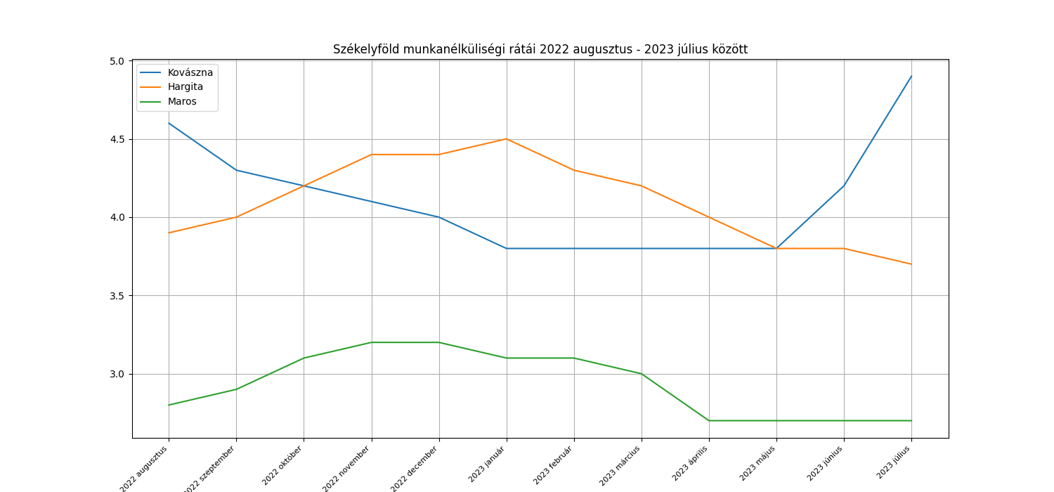

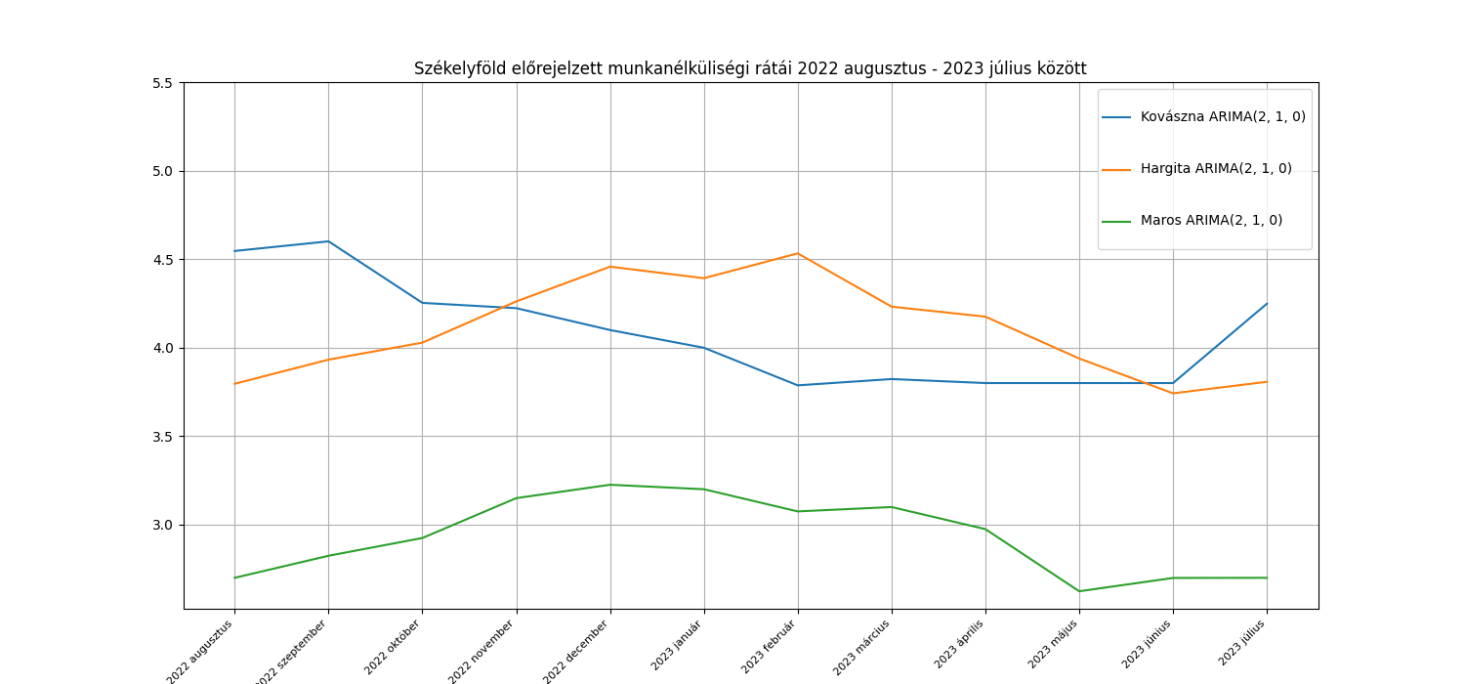
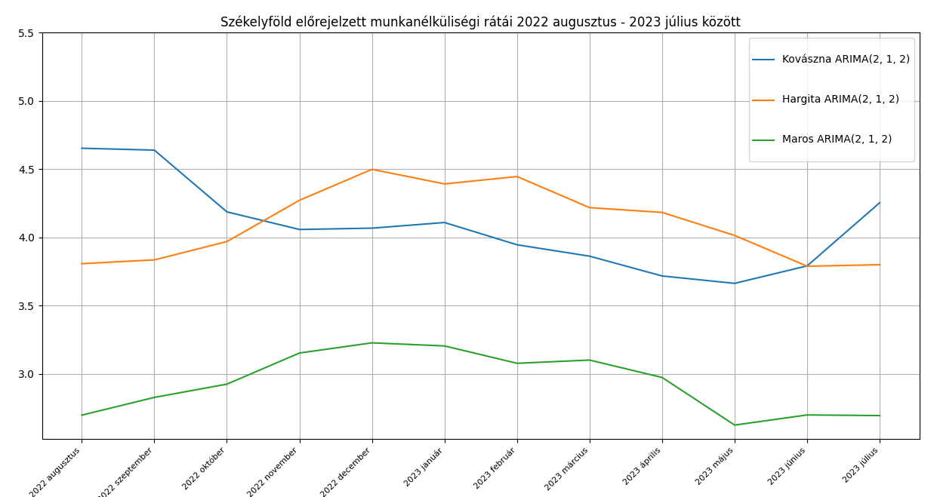

Model | R2 a Tanítóadatokra való illeszkedésre | MSE | RRMSE | MAPE
Kovászna MLP ((12, 12, 12,), 5 réteg) |  | 3.51% | 4.56% | 3.25%
Hargita MLP ((12, 12, 12,), 5 réteg) |  | 0.61% | 1.92% | 1.76%
Maros MLP ((12, 12, 12,), 5 réteg) |  | 1.00% | 3.44% | 2.89%
Kovászna LSTM |  | 5.53% | 5.72% | 4.16%
Hargita LSTM |  | 1.78% | 3.25% | 2.87%
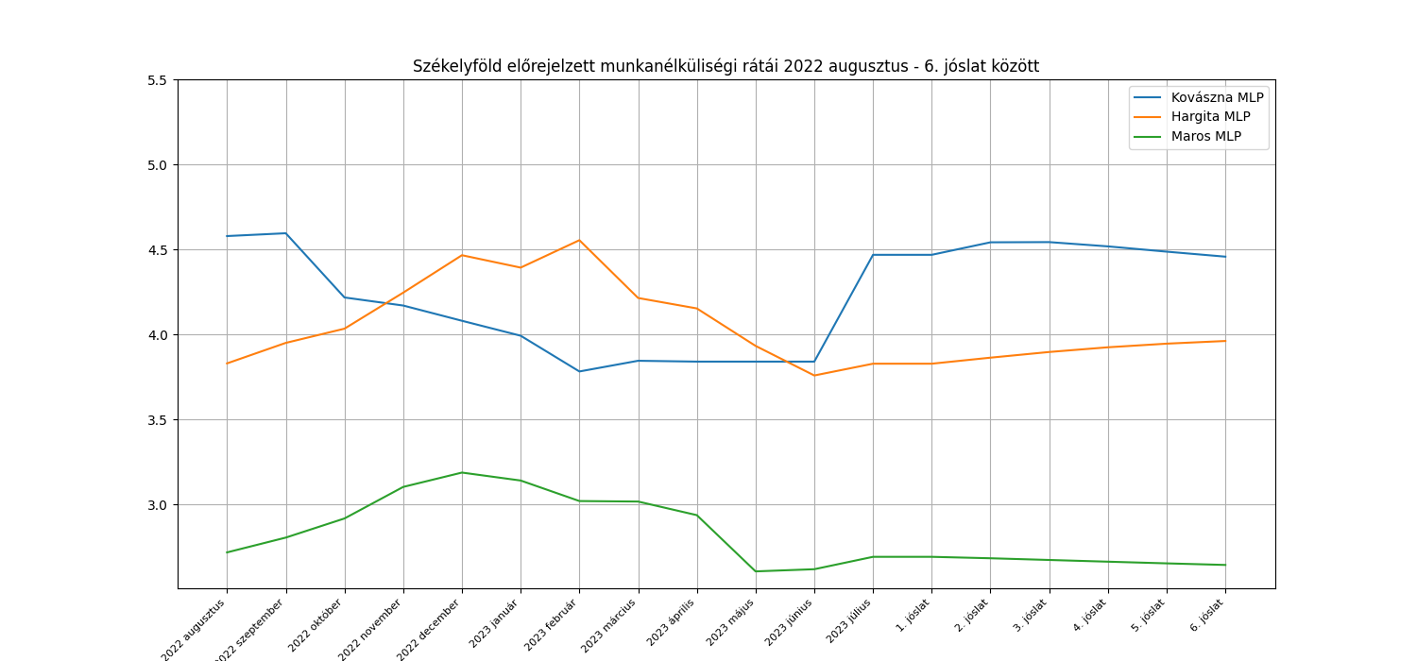
Maros LSTM |  | 1.88% | 4.67% | 3.50%

MLP
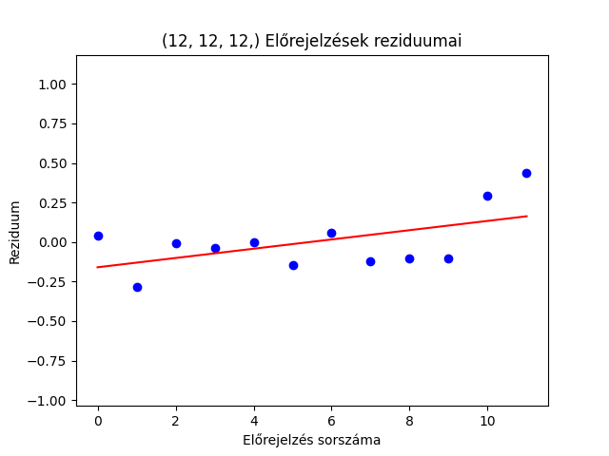
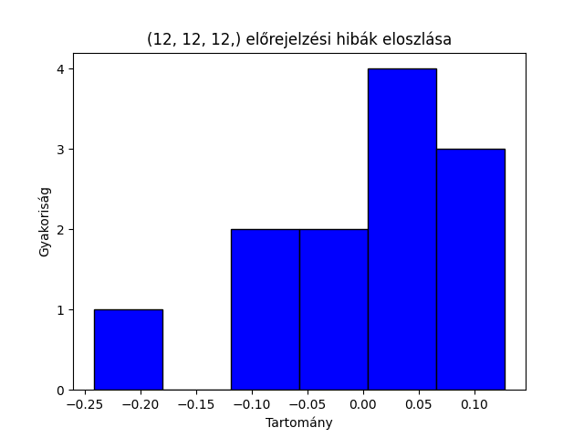
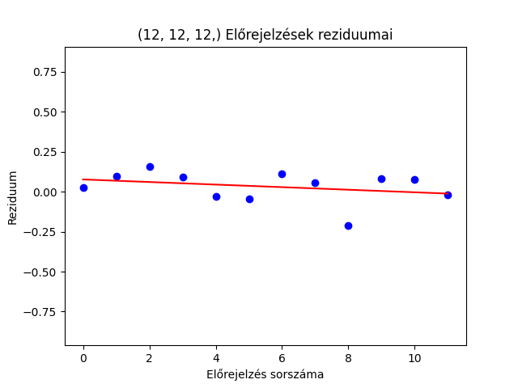
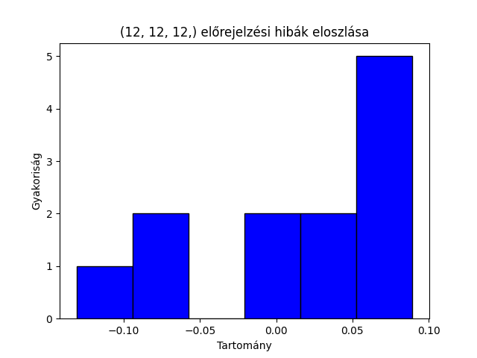
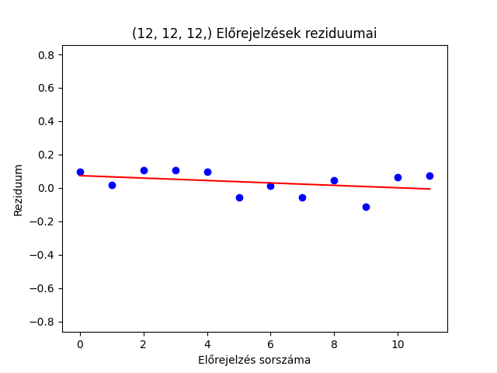
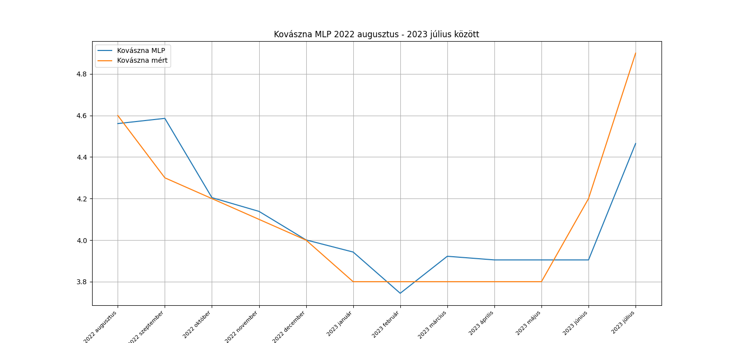
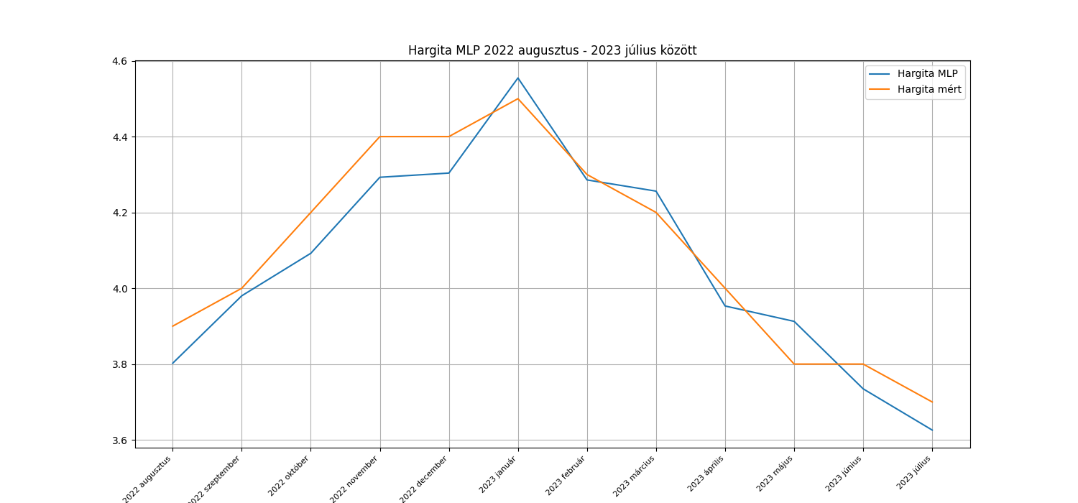
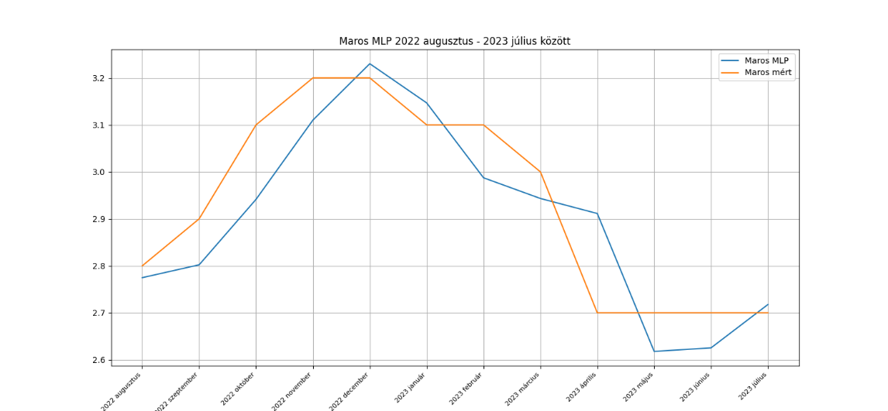
 | Kovászna |  |  | Hargita |  |  | Maros
 | Mért adatok | Becslések | Hiba | Mért adatok | Becslések | Hiba | Mért adatok | Becslések | Hiba
 | 4.6 | 4.56 | 0.04 | 3.9 | 3.8 | 0.1 | 2.8 | 2.77 | 0.03
 | 4.3 | 4.59 | -0.29 | 4 | 3.98 | 0.02 | 2.9 | 2.8 | 0.1
 | 4.2 | 4.2 | 0 | 4.2 | 4.09 | 0.11 | 3.1 | 2.94 | 0.16
 | 4.1 | 4.14 | -0.04 | 4.4 | 4.29 | 0.11 | 3.2 | 3.11 | 0.09
 | 4 | 4 | 0 | 4.4 | 4.3 | 0.1 | 3.2 | 3.23 | -0.03
 | 3.8 | 3.94 | -0.14 | 4.5 | 4.55 | -0.05 | 3.1 | 3.15 | -0.05
 | 3.8 | 3.74 | 0.06 | 4.3 | 4.29 | 0.01 | 3.1 | 2.99 | 0.11
 | 3.8 | 3.92 | -0.12 | 4.2 | 4.26 | -0.06 | 3 | 2.94 | 0.06
 | 3.8 | 3.9 | -0.1 | 4 | 3.95 | 0.05 | 2.7 | 2.91 | -0.21 | White-teszt p-értékek a hibák varrianciájának ellenőrzésére
 | 3.8 | 3.9 | -0.1 | 3.8 | 3.91 | -0.11 | 2.7 | 2.62 | 0.08 | megye | White-teszt p-érték
 | 4.2 | 3.9 | 0.3 | 3.8 | 3.73 | 0.07 | 2.7 | 2.63 | 0.07 | Kovászna | 0.02
 | 4.9 | 4.47 | 0.43 | 3.7 | 3.63 | 0.07 | 2.7 | 2.72 | -0.02 | Hargita | 0.65
átlag | 4.11 | 4.10 | 0.00 | 4.10 | 4.07 | 0.04 | 2.93 | 2.90 | 0.03 | Maros | 0.76
 |  |  | 0.54 |  |  | 0.898 |  |  | 0.7148
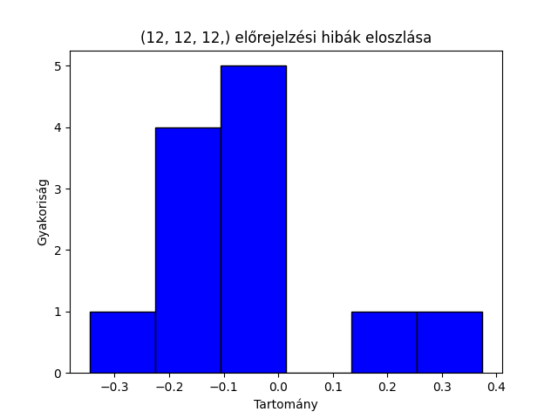
 |  |  | KS teszt p-érték |  |  | KS teszt p-érték |  |  | KS teszt p-érték

LSTM
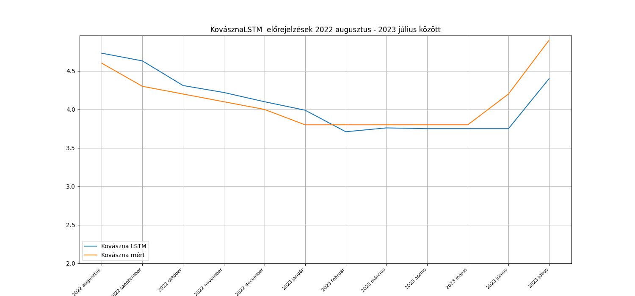
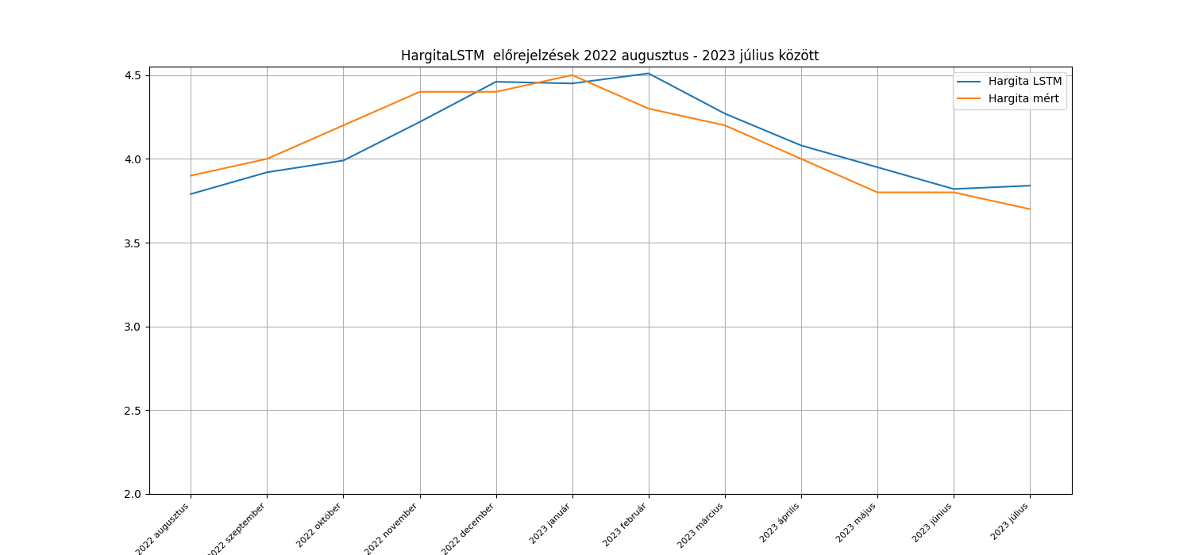
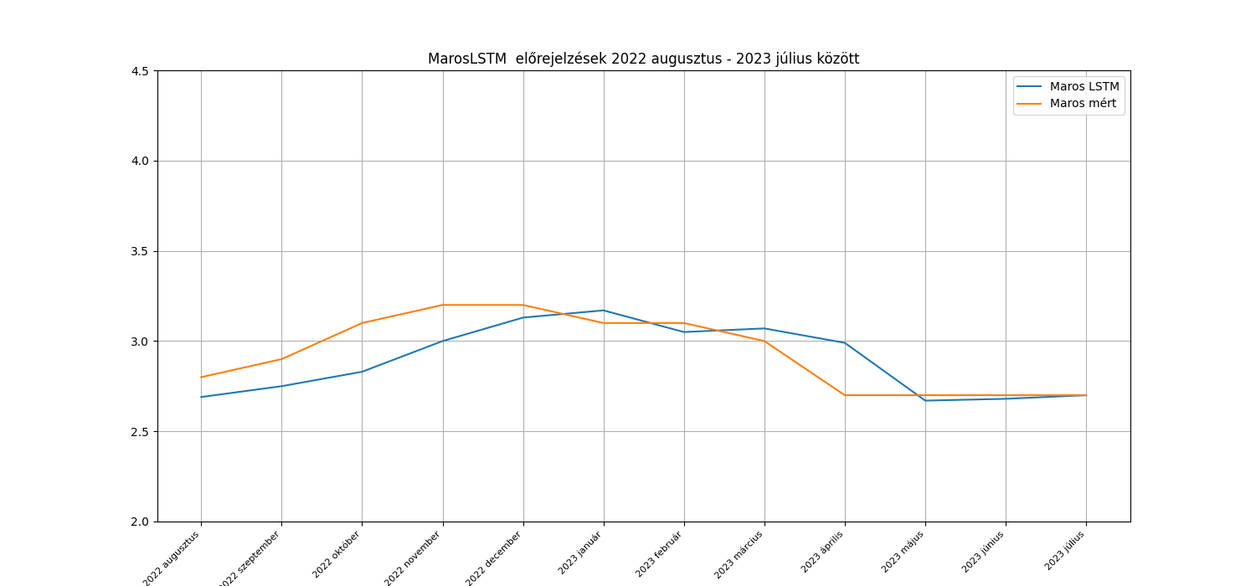
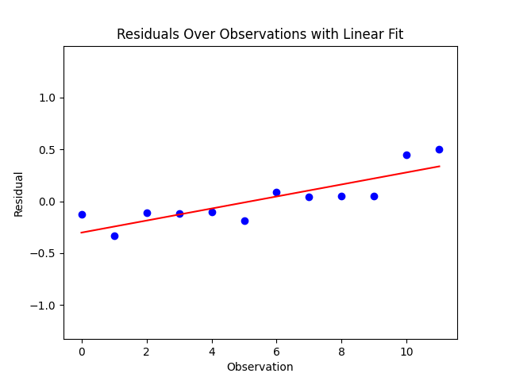
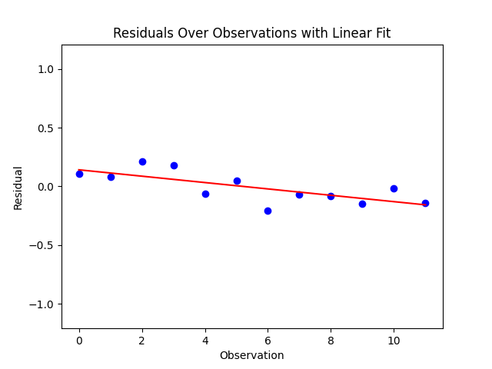
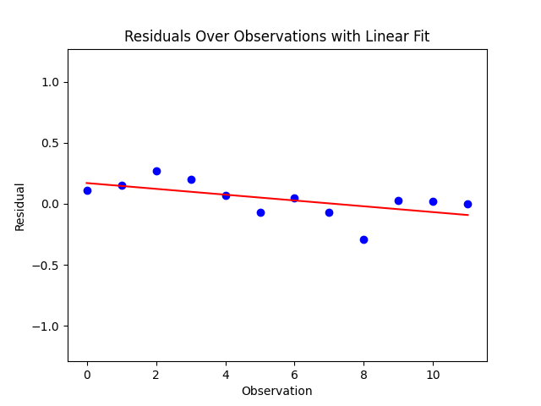
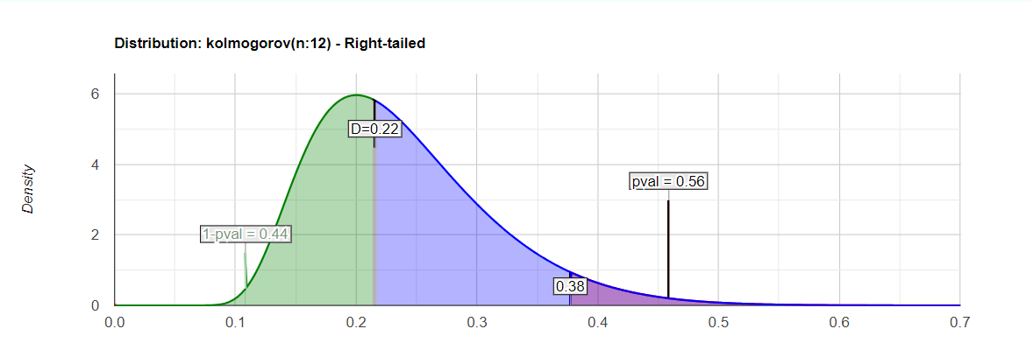
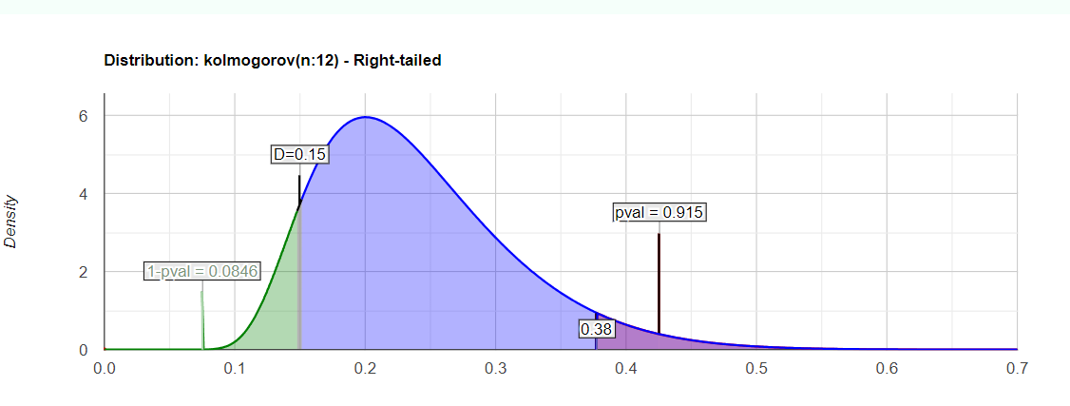
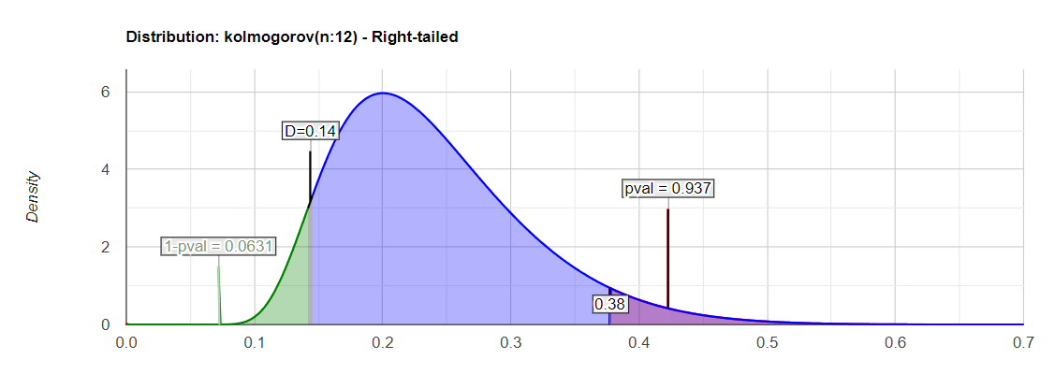
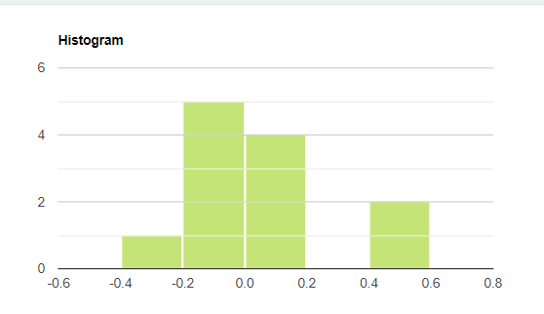
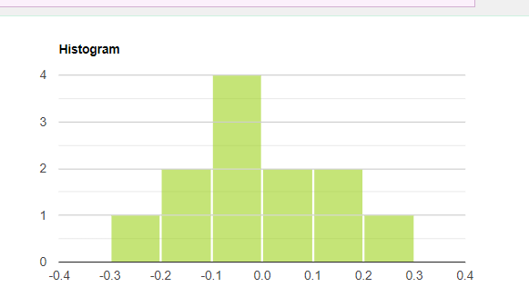
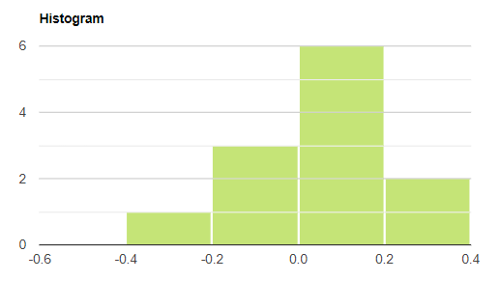
 | Kovászna |  |  | Hargita |  |  | Maros
 | Mért adatok | Becslések | Hiba | Mért adatok | Becslések | Hiba | Mért adatok | Becslések | Hiba
 | 4.6 | 4.73 | -0.13 | 3.9 | 3.79 | 0.11 | 2.8 | 2.69 | 0.11 | Ljung-Box teszt P- értéke a hibákra (van-e autokorreláció a hibák között?)
 | 4.3 | 4.63 | -0.33 | 4 | 3.92 | 0.08 | 2.9 | 2.75 | 0.15
 | 4.2 | 4.31 | -0.11 | 4.2 | 3.99 | 0.21 | 3.1 | 2.83 | 0.27 | lépés | Kovászna | Hargita | Maros
 | 4.1 | 4.22 | -0.12 | 4.4 | 4.22 | 0.18 | 3.2 | 3 | 0.2 | 1 | 0.03 | 0.13 | 0.06
 | 4 | 4.1 | -0.1 | 4.4 | 4.46 | -0.06 | 3.2 | 3.13 | 0.07 | 2 | 0.07 | 0.05 | 0.14
 | 3.8 | 3.99 | -0.19 | 4.5 | 4.45 | 0.05 | 3.1 | 3.17 | -0.07 | 3 | 0.13 | 0.1 | 0.22
 | 3.8 | 3.71 | 0.09 | 4.3 | 4.51 | -0.21 | 3.1 | 3.05 | 0.05
 | 3.8 | 3.76 | 0.04 | 4.2 | 4.27 | -0.07 | 3 | 3.07 | -0.07
 | 3.8 | 3.75 | 0.05 | 4 | 4.08 | -0.08 | 2.7 | 2.99 | -0.29 | White-teszt p-értékek a hibák varrianciájának ellenőrzésére
 | 3.8 | 3.75 | 0.05 | 3.8 | 3.95 | -0.15 | 2.7 | 2.67 | 0.03 | megye | White-teszt p-érték
 | 4.2 | 3.75 | 0.45 | 3.8 | 3.82 | -0.02 | 2.7 | 2.68 | 0.02 | Kovászna | 0.01
 | 4.9 | 4.4 | 0.5 | 3.7 | 3.84 | -0.14 | 2.7 | 2.7 | 0 | Hargita | 0.63
átlag | 4.11 | 4.09 | 0.02 | 4.10 | 4.11 | -0.01 | 2.93 | 2.89 | 0.04 | Maros | 0.85
 |  |  | 0.56 |  |  | 0.92 |  |  | 0.94
 |  |  | KS teszt p-érték |  |  | KS teszt p-érték |  |  | KS teszt p-érték

AR2
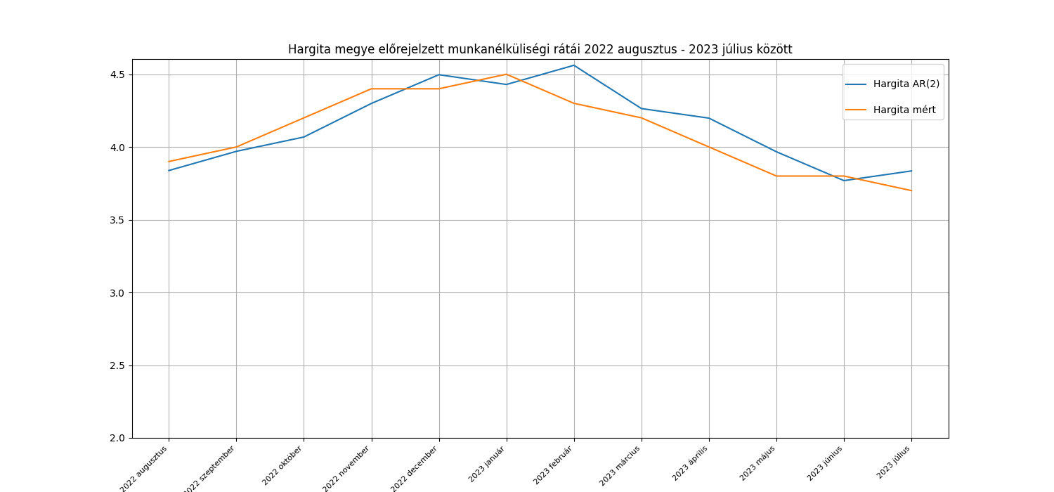
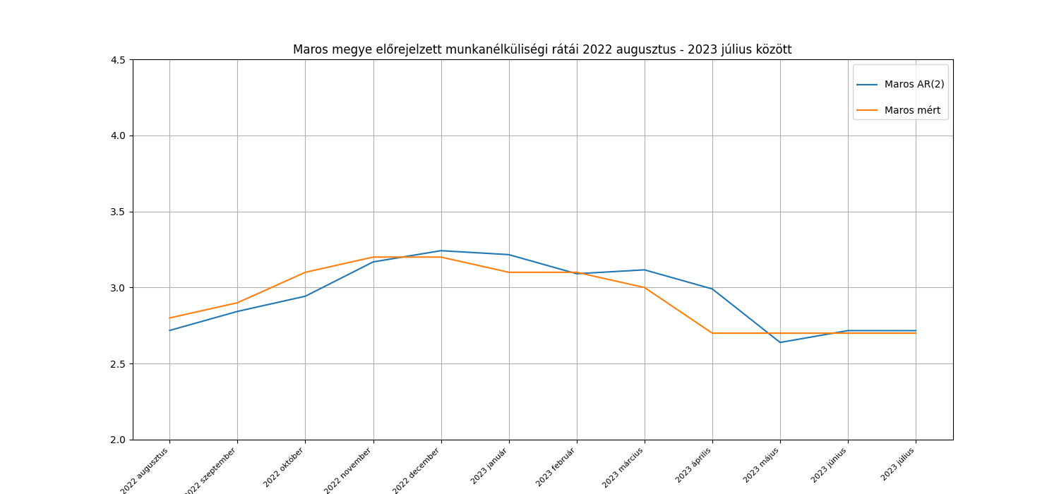
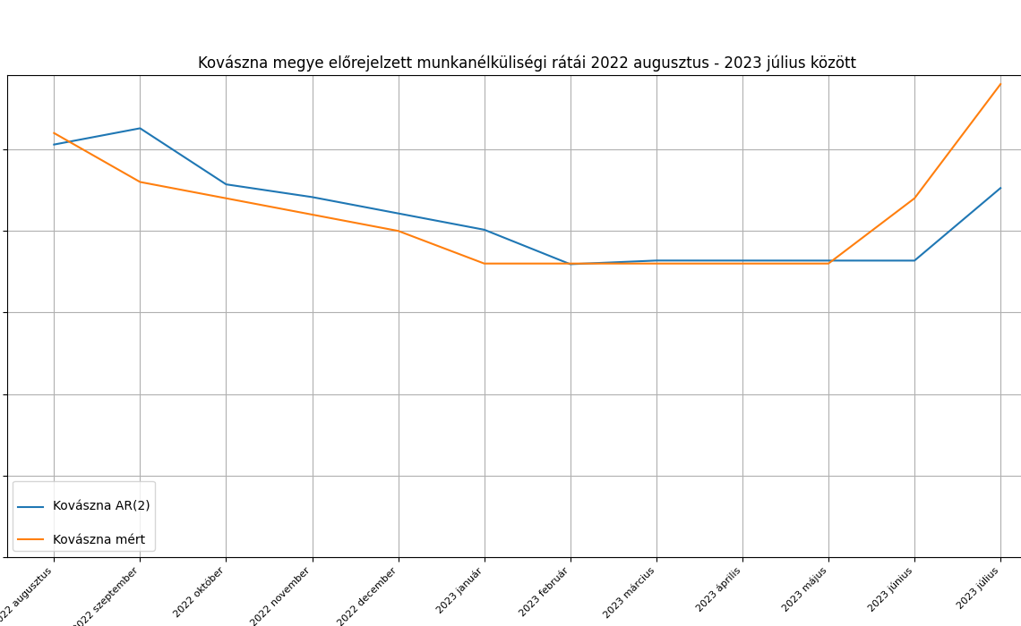
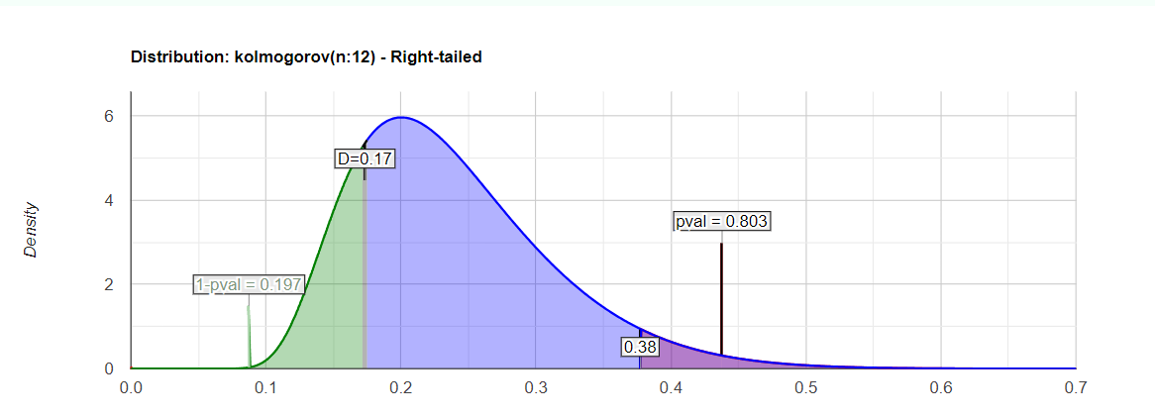
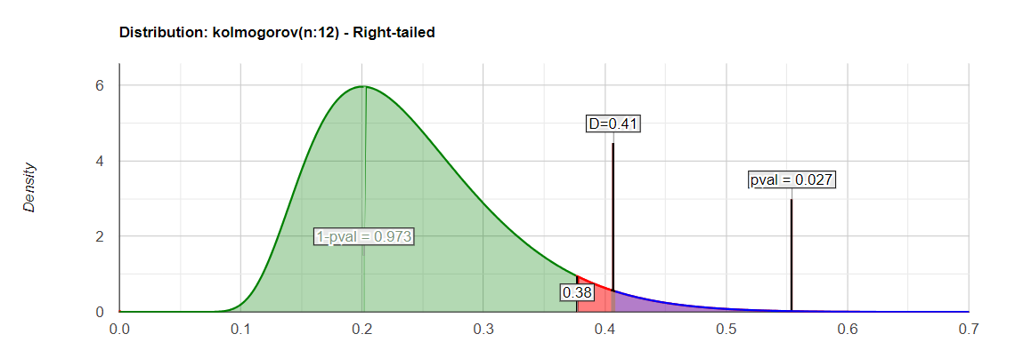
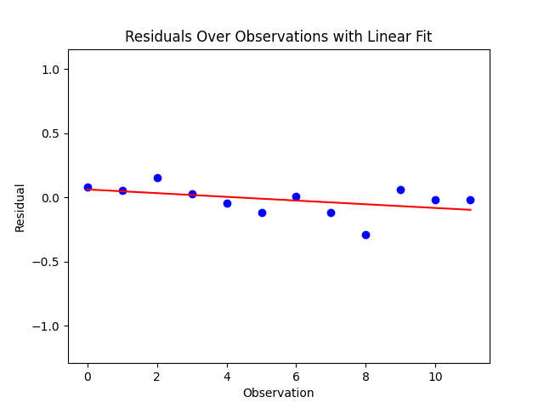
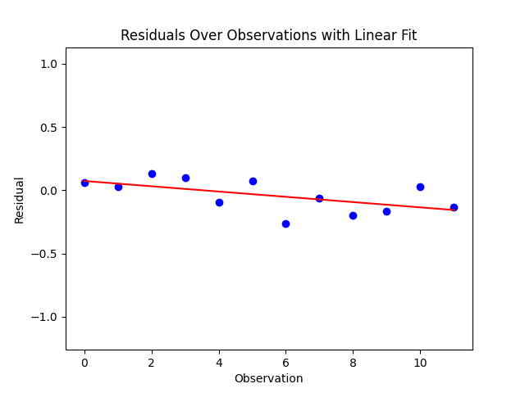
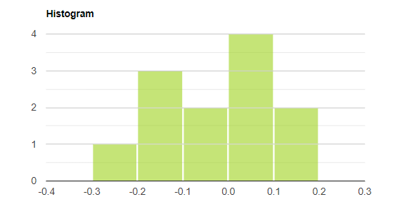
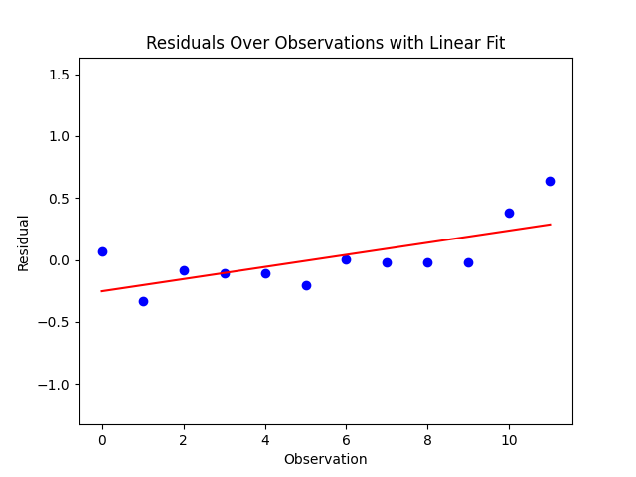
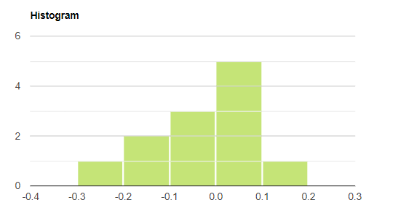
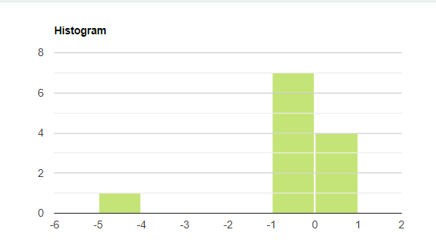
 | Kovászna AR2 |  |  | Hargita AR2 |  |  | Maros AR2
 | Mért adatok | Becslések | Hiba | Mért adatok | Becslések | Hiba | Mért adatok | Becslések | Hiba
 | 4.6 | 4.53 | 0.07 | 3.9 | 3.84 | 0.06 | 2.8 | 2.72 | 0.08 | Ljung-Box teszt P- értéke a hibákra (van-e autokorreláció a hibák között?)
 | 4.3 | 4.63 | -0.33 | 4 | 3.97 | 0.03 | 2.9 | 2.84 | 0.06
 | 4.2 | 4.29 | -0.09 | 4.2 | 4.07 | 0.13 | 3.1 | 2.94 | 0.16 | lépés | Kovászna | Hargita | Maros
 | 4.1 | 4.21 | -0.11 | 4.4 | 4.3 | 0.1 | 3.2 | 3.17 | 0.03 | 1 | 0.12 | 0.71 | 0.43
 | 4 | 4.11 | -0.11 | 4.4 | 4.5 | -0.1 | 3.2 | 3.24 | -0.04 | 2 | 0.29 | 0.18 | 0.72
 | 0 | 4.01 | -4.01 | 4.5 | 4.43 | 0.07 | 3.1 | 3.22 | -0.12 | 3 | 0.47 | 0.29 | 0.95
 | 3.8 | 3.8 | 0 | 4.3 | 4.56 | -0.26 | 3.1 | 3.09 | 0.01
-0.0425 | 3.8 | 3.82 | -0.02 | 4.2 | 4.26 | -0.06 | 3 | 3.12 | -0.12
 | 3.8 | 3.82 | -0.02 | 4 | 4.2 | -0.2 | 2.7 | 2.99 | -0.29
 | 3.8 | 3.82 | -0.02 | 3.8 | 3.97 | -0.17 | 2.7 | 2.64 | 0.06 | White-teszt p-értékek a hibák varrianciájának ellenőrzésére
 | 4.2 | 3.82 | 0.38 | 3.8 | 3.77 | 0.03 | 2.7 | 2.72 | -0.02 | Kovászna | 0.03
 | 4.9 | 4.26 | 0.64 | 3.7 | 3.84 | -0.14 | 2.7 | 2.72 | -0.02 | Hargita | 0.39
átlag | 3.79 | 4.09 | -0.30 | 4.10 | 4.14 | -0.04 | 2.93 | 2.95 | -0.02 | Maros | 0.67
 |  |  | KS teszt p érték |  |  | KS teszt p érték |  |  | KS teszt p érték
 |  |  | 0.03 |  |  | 0.58 |  |  | 0.8

ARIMA 2 1 2
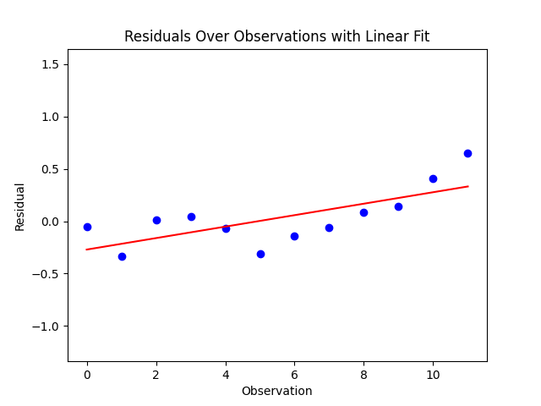
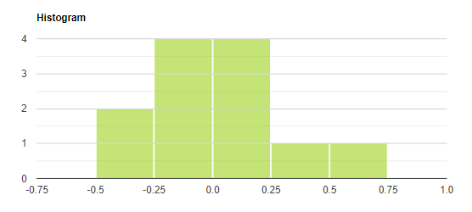
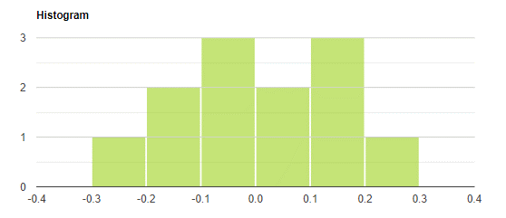
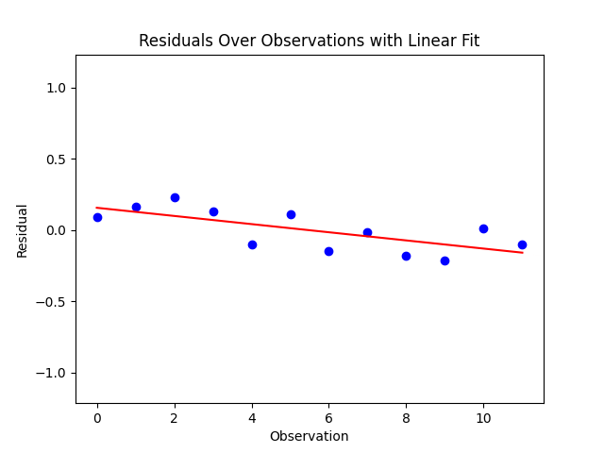





 | Kovászna ARIMA (2, 1, 2) |  |  | Hargita ARIMA (2, 1, 2) |  |  | Maros ARIMA (2, 1, 2)
 | Mért adatok | Becslések | Hiba | Mért adatok | Becslések | Hiba | Mért adatok | Becslések | Hiba
 | 4.6 | 4.65 | -0.05 | 3.9 | 3.81 | 0.09 | 2.8 | 2.7 | 0.1 | Ljung-Box teszt P- értéke a hibákra (van-e autokorreláció a hibák között?)
 | 4.3 | 4.64 | -0.34 | 4 | 3.83 | 0.17 | 2.9 | 2.83 | 0.07
 | 4.2 | 4.19 | 0.01 | 4.2 | 3.97 | 0.23 | 3.1 | 2.92 | 0.18 | lépés | Kovászna | Hargita | Maros
 | 4.1 | 4.06 | 0.04 | 4.4 | 4.27 | 0.13 | 3.2 | 3.15 | 0.05 | 1 | 0.05 | 0.16 | 0.4
 | 4 | 4.07 | -0.07 | 4.4 | 4.5 | -0.1 | 3.2 | 3.23 | -0.03 | 2 | 0.13 | 0.1 | 0.69
 | 3.8 | 4.11 | -0.31 | 4.5 | 4.39 | 0.11 | 3.1 | 3.2 | -0.1 | 3 | 0.26 | 0.17 | 0.81
 | 3.8 | 3.94 | -0.14 | 4.3 | 4.44 | -0.14 | 3.1 | 3.08 | 0.02
-0.00083333333333 | 3.8 | 3.86 | -0.06 | 4.2 | 4.22 | -0.02 | 3 | 3.1 | -0.1
 | 3.8 | 3.72 | 0.08 | 4 | 4.18 | -0.18 | 2.7 | 2.97 | -0.27
 | 3.8 | 3.66 | 0.14 | 3.8 | 4.01 | -0.21 | 2.7 | 2.62 | 0.08 | White-teszt p-értékek a hibák varrianciájának ellenőrzésére
 | 4.2 | 3.79 | 0.41 | 3.8 | 3.79 | 0.01 | 2.7 | 2.7 | 0 | Kovászna | 0.03
 | 4.9 | 4.25 | 0.65 | 3.7 | 3.8 | -0.1 | 2.7 | 2.69 | 0.01 | Hargita | 0.91
átlag | 4.11 | 4.08 | 0.03 | 4.10 | 4.10 | 0.00 | 2.93 | 2.93 | 0.00 | Maros | 0.73
 |  |  | KS teszt p érték |  |  | KS teszt p érték |  |  | KS teszt p érték
 |  |  | 0.77 |  |  | 0.83 |  |  | 0.85

ARIMA 2 1 1





 | Kovászna ARIMA (2, 1, 1) |  |  | Hargita ARIMA (2, 1, 1) |  |  | Maros ARIMA (2, 1, 1)
 | Mért adatok | Becslések | Hiba | Mért adatok | Becslések | Hiba | Mért adatok | Becslések | Hiba
 | 4.6 | 4.56 | 0.04 | 3.9 | 3.8 | 0.1 | 2.8 | 2.7 | 0.1 | Ljung-Box teszt P- értéke a hibákra (van-e autokorreláció a hibák között?)
 | 4.3 | 4.62 | -0.32 | 4 | 3.93 | 0.07 | 2.9 | 2.83 | 0.07
 | 4.2 | 4.26 | -0.06 | 4.2 | 4.02 | 0.18 | 3.1 | 2.92 | 0.18 | lépés | Kovászna | Hargita | Maros
 | 4.1 | 4.23 | -0.13 | 4.4 | 4.25 | 0.15 | 3.2 | 3.15 | 0.05 | 1 | 0.1 | 0.74 | 0.4
 | 4 | 4.12 | -0.12 | 4.4 | 4.43 | -0.03 | 3.2 | 3.22 | -0.02 | 2 | 0.24 | 0.13 | 0.69
 | 3.8 | 4.02 | -0.22 | 4.5 | 4.35 | 0.15 | 3.1 | 3.2 | -0.1 | 3 | 0.41 | 0.2 | 0.79
 | 3.8 | 3.8 | 0 | 4.3 | 4.5 | -0.2 | 3.1 | 3.07 | 0.03
0.0016666666667 | 3.8 | 3.84 | -0.04 | 4.2 | 4.2 | 0 | 3 | 3.1 | -0.1
 | 3.8 | 3.82 | -0.02 | 4 | 4.16 | -0.16 | 2.7 | 2.97 | -0.27
 | 3.8 | 3.81 | -0.01 | 3.8 | 3.94 | -0.14 | 2.7 | 2.62 | 0.08 | White-teszt p-értékek a hibák varrianciájának ellenőrzésére
 | 4.2 | 3.8 | 0.4 | 3.8 | 3.76 | 0.04 | 2.7 | 2.7 | 0 | Kovászna | 0.03
 | 4.9 | 4.25 | 0.65 | 3.7 | 3.84 | -0.14 | 2.7 | 2.7 | 0 | Hargita | 0.46
átlag | 4.11 | 4.09 | 0.01 | 4.1 | 4.10 | 0.00 | 2.93 | 2.93 | 0.00 | Maros | 0.73
 |  |  | KS teszt p érték |  |  | KS teszt p érték |  |  | KS teszt p érték
 |  |  | 0.2 |  |  | 0.73 |  |  | 0.78

ARIMA 2 1 0









 | Kovászna ARIMA (2, 1, 0) |  |  | Hargita ARIMA (2, 1, 0) |  |  | Maros ARIMA (2, 1, 0)
 | Mért adatok | Becslések | Hiba | Mért adatok | Becslések | Hiba | Mért adatok | Becslések | Hiba
 | 4.6 | 4.55 | 0.05 | 3.9 | 3.8 | 0.1 | 2.8 | 2.7 | 0.1 | Ljung-Box teszt P- értéke a hibákra (van-e autokorreláció a hibák között?)
 | 4.3 | 4.6 | -0.3 | 4 | 3.93 | 0.07 | 2.9 | 2.82 | 0.08
 | 4.2 | 4.25 | -0.05 | 4.2 | 4.03 | 0.17 | 3.1 | 2.92 | 0.18 | lépés | Kovászna | Hargita | Maros
 | 4.1 | 4.22 | -0.12 | 4.4 | 4.26 | 0.14 | 3.2 | 3.15 | 0.05 | 1 | 0.11 | 0.62 | 0.4
 | 4 | 4.1 | -0.1 | 4.4 | 4.46 | -0.06 | 3.2 | 3.23 | -0.03 | 2 | 0.24 | 0.15 | 0.69
 | 3.8 | 4 | -0.2 | 4.5 | 4.39 | 0.11 | 3.1 | 3.2 | -0.1 | 3 | 0.41 | 0.25 | 0.8
 | 3.8 | 3.79 | 0.01 | 4.3 | 4.53 | -0.23 | 3.1 | 3.08 | 0.02
-0.0083333333333 | 3.8 | 3.82 | -0.02 | 4.2 | 4.23 | -0.03 | 3 | 3.1 | -0.1
 | 3.8 | 3.8 | 0 | 4 | 4.18 | -0.18 | 2.7 | 2.98 | -0.28
 | 3.8 | 3.8 | 0 | 3.8 | 3.94 | -0.14 | 2.7 | 2.62 | 0.08 | White-teszt p-értékek a hibák varrianciájának ellenőrzésére
 | 4.2 | 3.8 | 0.4 | 3.8 | 3.74 | 0.06 | 2.7 | 2.7 | 0 | Kovászna | 0.03
 | 4.9 | 4.25 | 0.65 | 3.7 | 3.81 | -0.11 | 2.7 | 2.7 | 0 | Hargita | 0.42
átlag | 4.11 | 4.08 | 0.03 | 4.1 | 4.11 | -0.01 | 2.93 | 2.93 | 0.00 | Maros | 0.73
 |  |  | KS teszt p érték |  |  | KS teszt p érték |  |  | KS teszt p érték
 |  |  | 0.19 |  |  | 0.69 |  |  | 0.84

